Image
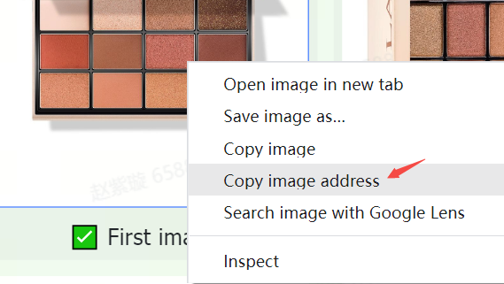
Consignes et exigences en matière d'image | Exemples
Les produits sur TikTok Shop doivent présenter des images claires et précises. Elles doivent uniquement montrer les produits à vendre et être cohérentes avec les noms et les descriptions des produits. | 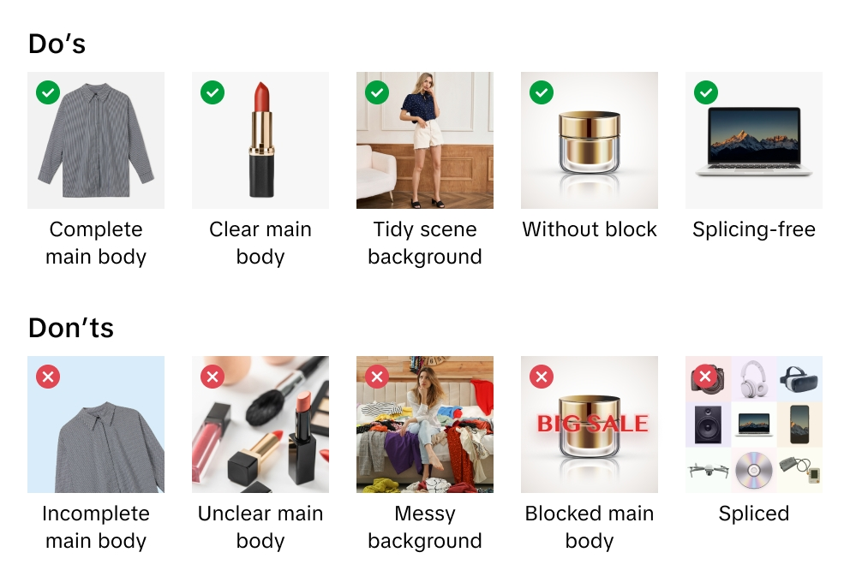
TikTok Shop se réserve le droit de refuser les images qui ne respectent pas nos consignes ou exigences.
En important des images, tu confirmes que tu as vérifié tes droits et autorisations d'utiliser les images à des fins commerciales.
Nous te recommandons d'importer au moins 5 images par produit, y compris des images de la face avant et arrière. Des images supplémentaires doivent montrer le produit sous différents angles et présenter les détails du produit. Utilise toujours des images de haute qualité dans la mesure où celles-ci sont le principal moyen pour les clients de se renseigner sur ton produit.
Les formats de fichiers d'image pris en charge sont JPEG, JPG ou PNG.
La résolution d'image minimale est de 600 x 600 pixels. Toutefois, nous te recommandons d'utiliser du 1600 x 1600 pixels.

Image principale
Optimise la qualité de l'image principale. L'image principale génère la première et la plus importante impression du client sur ton produit.
Utilise un fond blanc pour ton image principale. Note également que les paramètres de couleur sont (RVB 255, 255, 255).
Les images principales doivent avoir un format d'image de 3:4 à 4:3, et le côté le plus long doit être d'au moins 600 pixels.
Ton produit doit occuper au moins 85 % de l'espace disponible dans l'image principale.

Images supplémentaires
Ajoute au moins 4 images supplémentaires pour mettre en évidence des caractéristiques non montrées dans l'image principale. Mets également en valeur différents angles et détails et ajoute des images en gros plan de tes produits.
Nous te recommandons d'utiliser un fond blanc pour les images supplémentaires, en revanche celui-ci n'est pas obligatoire.

Images de variantes
Les images de variantes doivent présenter des variations de couleur, de taille ou plus encore pour aider les clients à prendre des décisions d'achat.
Nous te recommandons d'utiliser un fond blanc pour les images de variantes, en revanche celui-ci n'est pas obligatoire.

Instructions pour l'ajout des images
Qu'est-ce qu'une URL d'image ? Une URL d'image est une adresse web qui spécifie l'emplacement d'une image et redirige directement vers celle-ci. Elle se termine généralement par ou comprend une extension de fichier qui indique le format de l'image, comme « .jpg » ou « .png ». Par exemple, https://example.com/images/picture.jpg.
Tu peux importer des fichiers image de 2 façons :
1) Pour les images stockées sur ton ordinateur Si tu as nommé et enregistré des fichiers image de produit sur ton ordinateur, tu peux importer tes fichiers image dans le centre multimédia de TikTok Shop. Une fois les fichiers image importés, copie les liens URL fournis pour chaque image. Colle ensuite les URL des images dans les colonnes de feuille de calcul concernées pour les images principales, supplémentaires ou de variantes.

2) Pour les images stockées en ligne Si tu as nommé et enregistré des fichiers d'image de produit sur un serveur web, tu peux ajouter des URL d'image à tes offres de produits. Pour trouver l'URL, fais un clic droit sur l'image sur ton serveur, puis sélectionne « Copier l'adresse de l'image », « URL » ou « Emplacement ». Colle ensuite les URL des images dans les colonnes de feuille de calcul concernées pour les images principales, supplémentaires ou de variantes.

